Sheet1
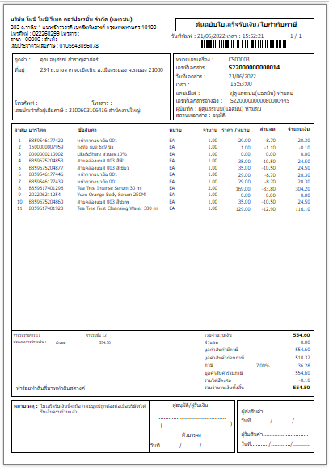
วิธีออกใบกำกับภาษีเต็มรูป



วิธีออกใบกำกับภาษีเต็มรูป
สำหรับสร้างใบกำกับภาษีเต็มรูปใบใหม่

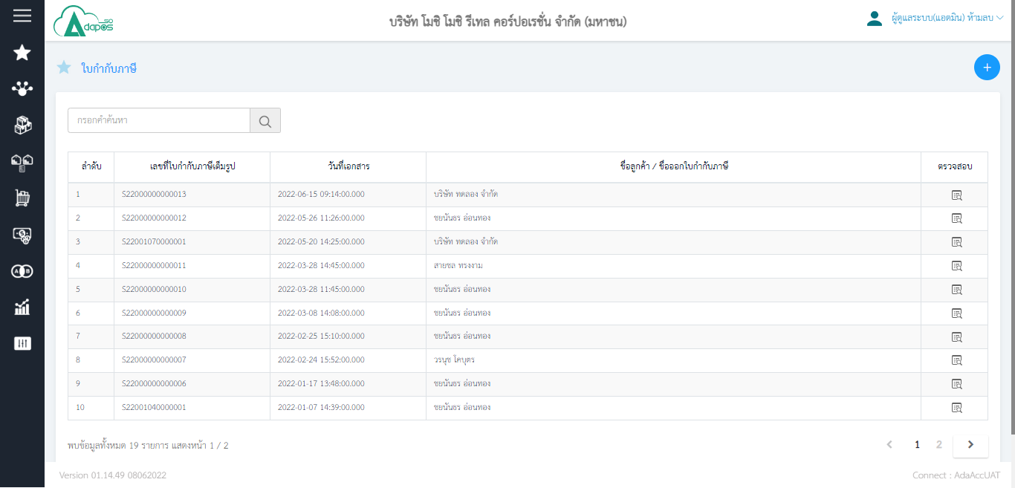

สำหรับค้นหาใบกำกับภาษี
เต็มรูป ใส่เลขที่ใบกำกับภาษีเต็มรูป แล้วกด Enter
สำหรับแก้ไขใบกำกับภาษี
เต็มรูป กรณีเปลี่ยนแปลงข้อมูล เช่น เบอร์ ชื่อ ที่อยู่

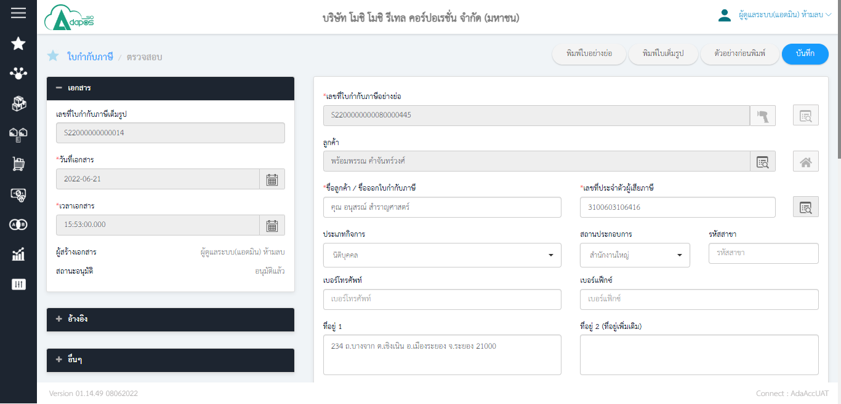
4

5
1

2

1. ใส่เลขที่บิลอย่างย่อแล้ว Enter หรือสแกนก็ได้ 2. ค้นหาลูกค้า 3. ค้นหาเลขผู้เสียภาษีหรือจะพิมพ์เอาก็ได้ กรณีของมูลเบอร์โทรหรือที่อยู่ของลูกค้าไม่มี สามารถพิมพ์ลงไปเองได้เลย 4. กดบันทึก 5. เลขที่ใบกำกับภาษีเต็มรูป 6. หลังจากกดบันทึกเสร็จ จะให้กด อนุมัติ ต่อ
3


6

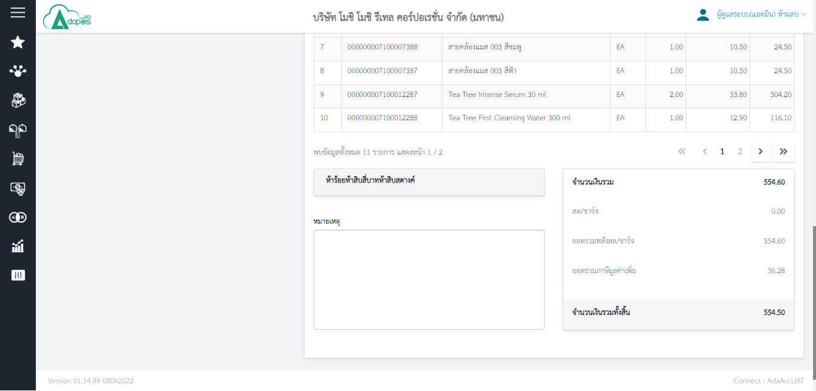

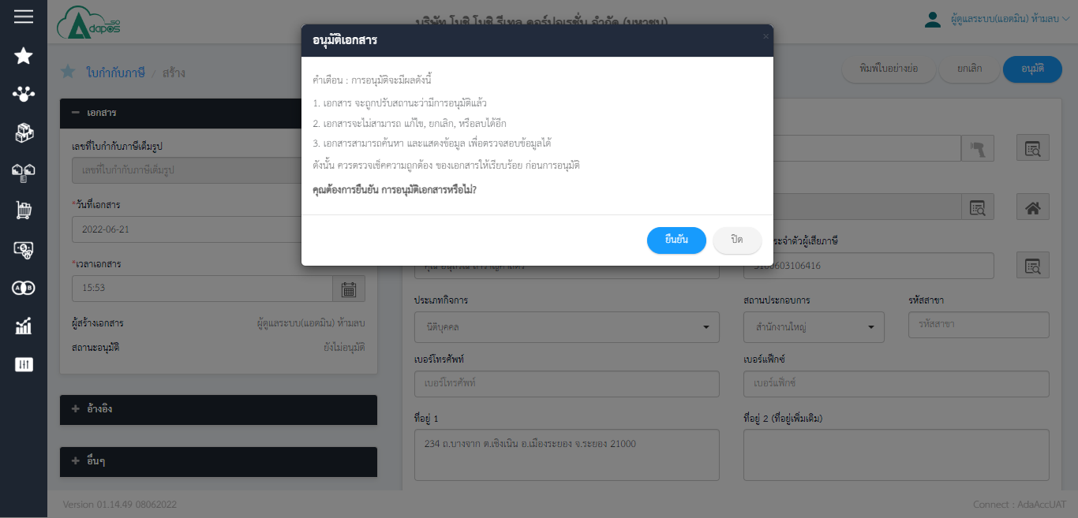

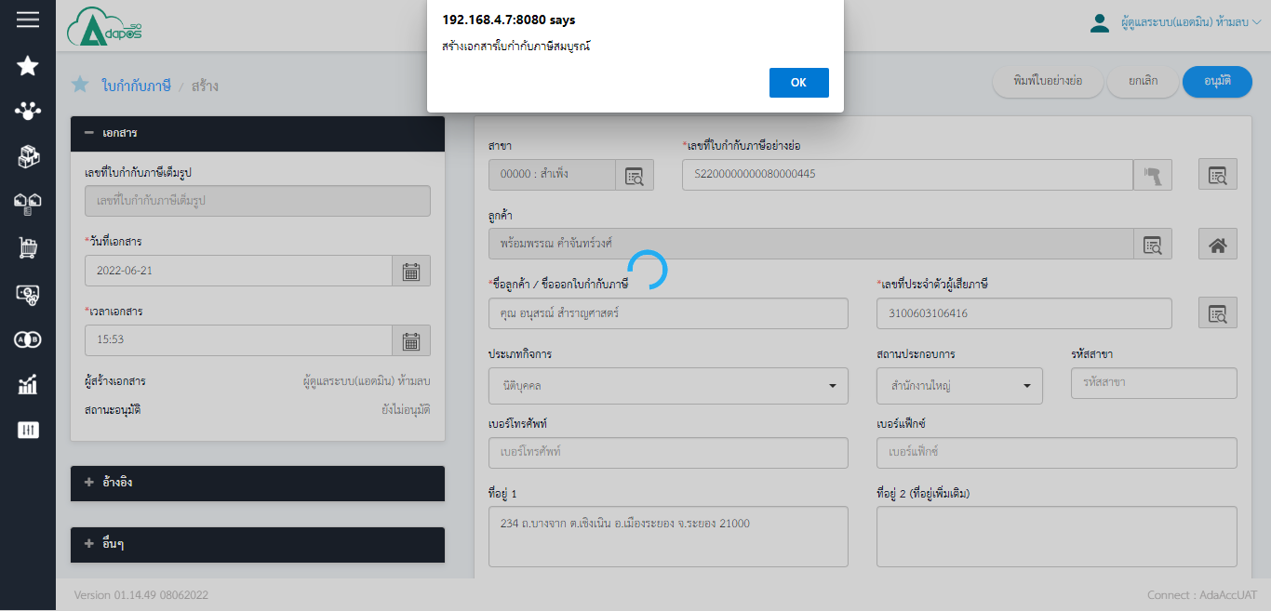

เป็นอันจบ ขั้นตอนการสร้างใบกำกับภาษี หลังจากนั้นก็กดพิมพ์ใบกำกับ หรือจะดูตัวอย่างก่อนพิมพ์ ก็ได้

